关系图
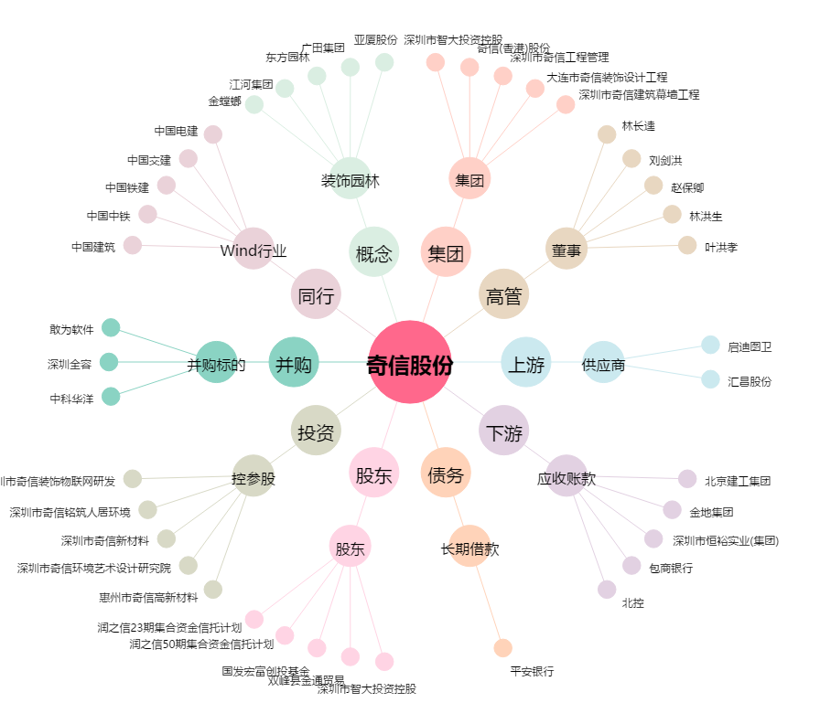
奇信股份[002781.SZ] - 关系概览图

